入力シート
チーム名（正式名称）をここに記載してください

◆フィールドプレーヤー（正） （副）

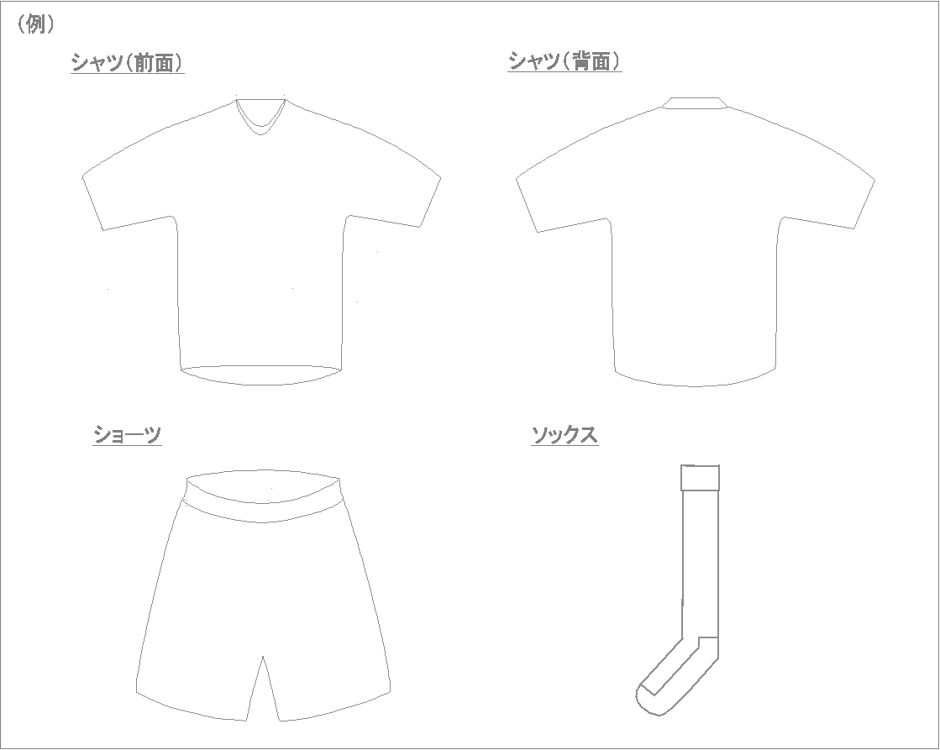

【FP正】
シャツ： ●●
ショーツ： ●●
ソックス： ●●
【FP副】
シャツ： ●●
ショーツ： ●●
ソックス： ●●

◆ゴールキーパー（正） （副）

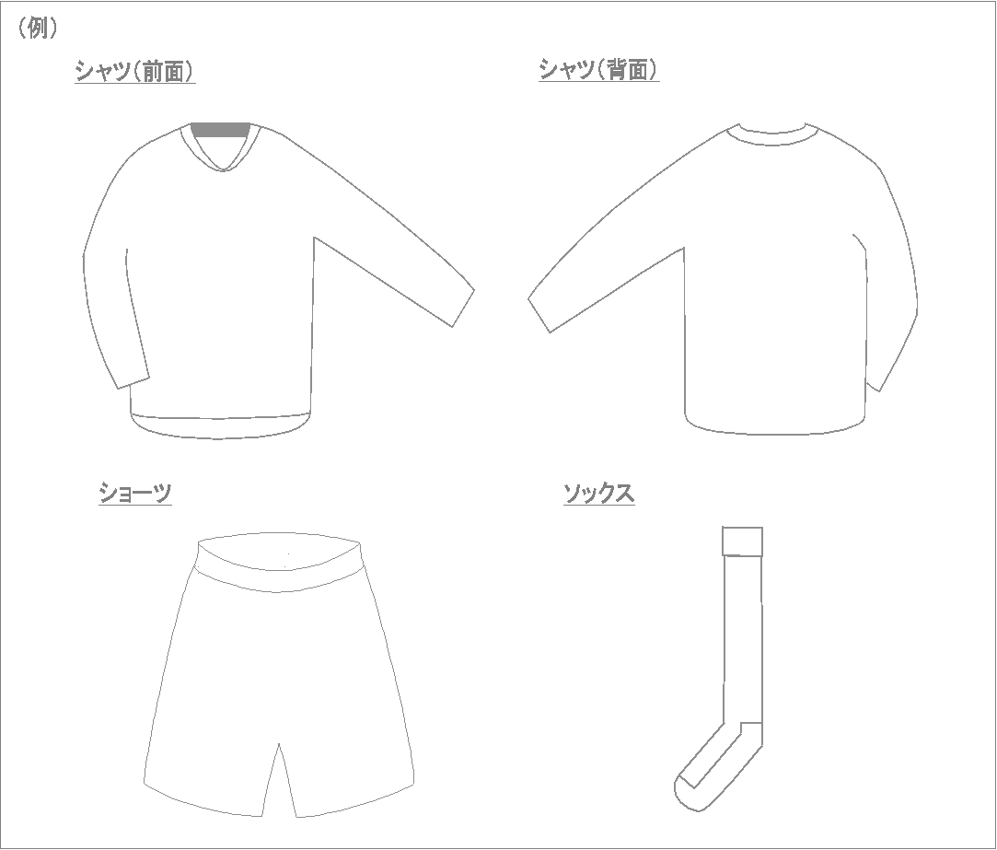
【GK正】
シャツ： ●●
ショーツ： ●●
ソックス： ●●
【GK副】
シャツ： ●●
ショーツ： ●●
ソックス： ●●

